1.1
voltar à página inicial |  |  |  | 1 - FORMULÁRIOS
 | S | N | NA
 | x |  |  | 1.1 A sequência de tabulação entre campos segue a sequência de preenchimento
 |  |  |  | A ordem de tabulação por entre os campos deve corresponder à sequência normal de preenchimento do formulário.

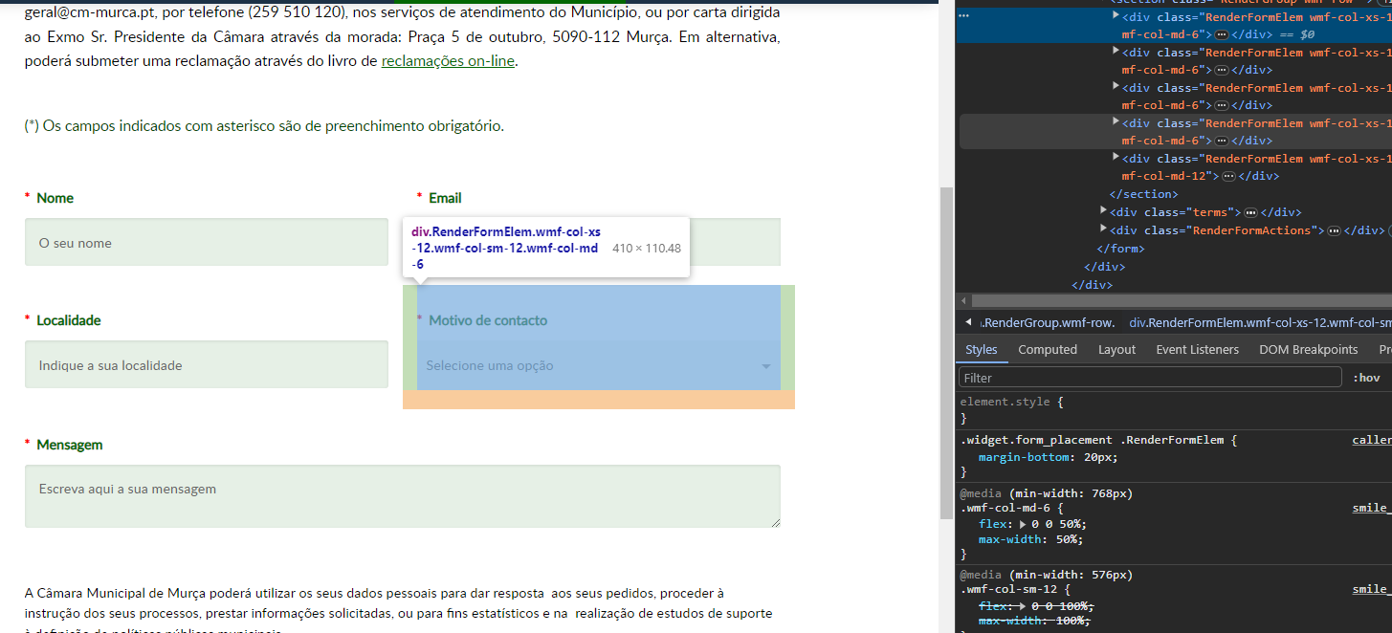
 | Listagem de evidências
 |  |  |  |  | Notas:
 |  |  |  |  | A evidência pode ser verificada na página https://www.cm-murca.pt/participar/questionarios-e-inqueritos/sugestoes-reclamacoes-elogios/

2.2
voltar à página inicial |  |  |  | 2 - CAMPOS
 | S | N | NA
 | x |  |  | 2.2 É usada revelação progressiva em vez de campos inativos
 |  |  |  | Em vez de mostrar campos inativos, o formulário deve esconder os campos dependentes do campo-chave sempre que este não tenha sido ativado. Ao ativar o campo-chave são exibidos os campos que dependem da condição nele definida.

 | Listagem de evidências |  |  |  | Notas:
 |  |  |  |  | A evidência pode ser verificada na página https://www.cm-murca.pt/viver/desporto-e-tempos-livres/inscricoes-nas-atividades-desportivas
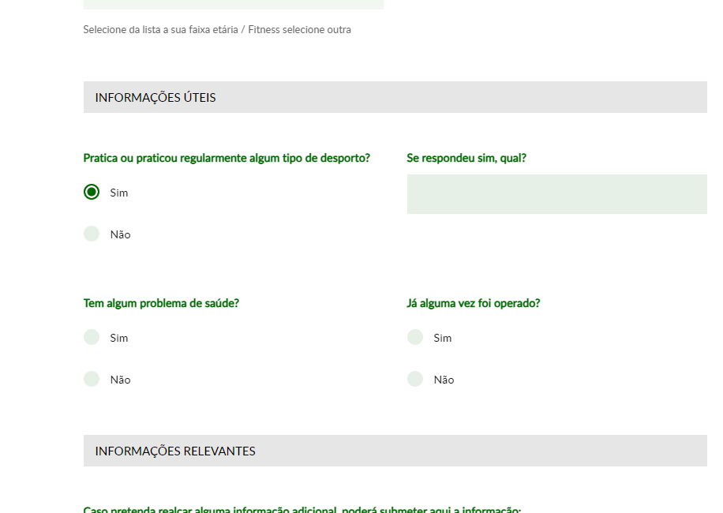

2.3
voltar à página inicial |  |  |  | 2 - CAMPOS
 | S | N | NA
 | x |  |  | 2.3 As legendas dos campos são breves e claras
 |  |  |  | As legendas associadas aos campos devem ser claras e o mais breves possível, sem recorrer a grandes explicações. Se essas explicações forem necessárias, devem ser apresentadas num bloco de texto paralelo.

 | Listagem de evidências |  |  |  | Notas:
 |  |  |  |  | A evidência pode ser verificada na página https://www.cm-murca.pt/viver/desporto-e-tempos-livres/inscricoes-nas-atividades-desportivas
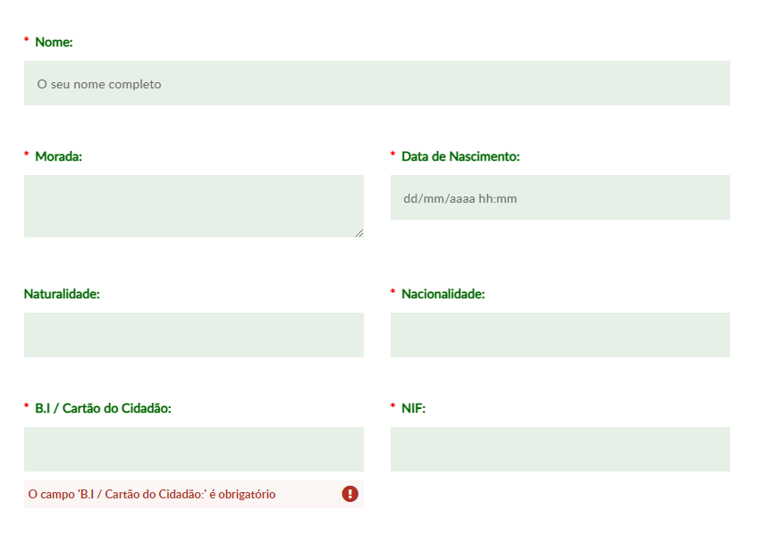

3.2
voltar à página inicial |  |  |  | 3 - RESPOSTA
 | S | N | NA
 | x |  |  | 3.2 Deve ser confirmado o sucesso da transação/envio de informação
 |  |  |  | O sucesso de uma transação deve ser claramente comunicado ao utilizador através de uma mensagem de confirmação.
 |  |  |  |  | Notas:
 | Listagem de evidências |  |  |  | A evidência pode ser verificada na página https://www.cm-murca.pt/participar/questionarios-e-inqueritos/sugestoes-reclamacoes-elogios/
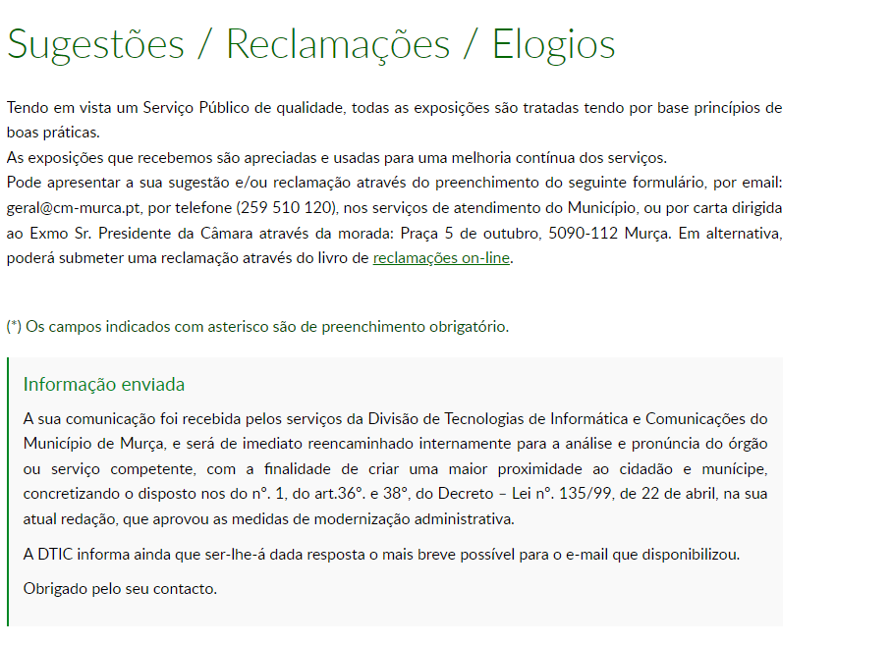

4.1
voltar à página inicial |  |  |  | 4 - ERROS
 | S | N | NA
 | x |  |  | 4.1 A informação já introduzida deve poder ser corrigida a qualquer momento
 |  |  |  | Toda a informação já transmitida pelo utilizador numa sessão pode ser corrigida, em qualquer momento, antes da transação ser finalizada.

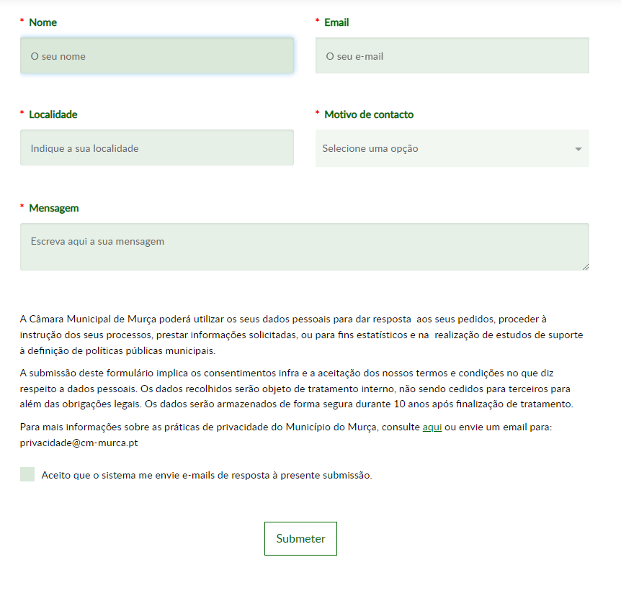
 | Listagem de evidências |  |  |  | Notas:
 |  |  |  |  | A evidência pode ser verificada na página https://www.cm-murca.pt/participar/questionarios-e-inqueritos/sugestoes-reclamacoes-elogios/

4.2
voltar à página inicial |  |  |  | 4 - ERROS
 | S | N | NA
 | x |  |  | 4.2 As ações destrutivas nunca devem ser permanentes; deve ser sempre possível desfazer a operação
 |  |  |  | O utilizador deve poder recuperar de qualquer ação que tenha tomado durante a sessão.

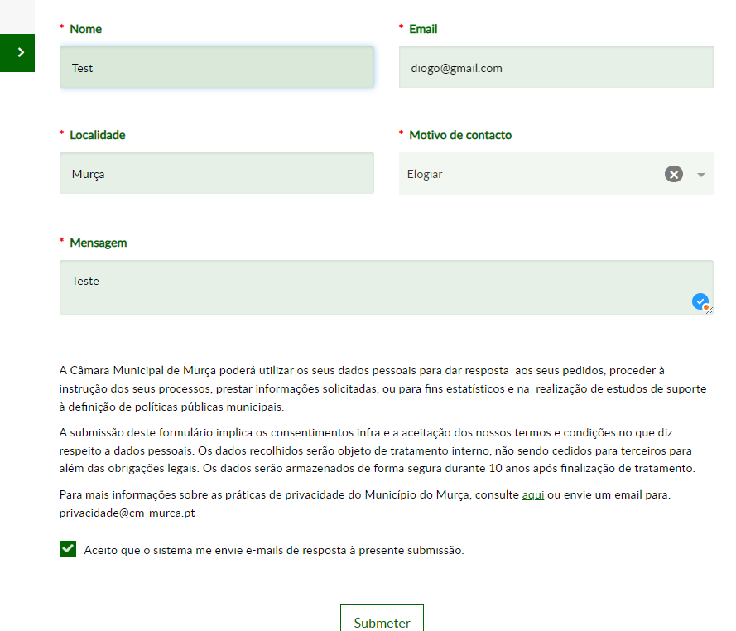
 | Listagem de evidências
 |  |  |  |  | Notas:
 |  |  |  |  | A evidência pode ser verificada na página https://www.cm-murca.pt/participar/questionarios-e-inqueritos/sugestoes-reclamacoes-elogios/

4.4
voltar à página inicial |  |  |  | 4 - ERROS
 | S | N | NA
 | x |  |  | 4.4 As mensagens de erro devem mostrar os passos concretos para a resolução dos mesmos
 |  |  |  | As mensagens de erro devem ser claras e sucintas, não expondo desnecessariamente o utilizador a mecanismos internos do sistema, explicando claramente os passos necessários para que o utilizador resolva o problema.

 | Listagem de evidências |  |  |  | Notas:
 |  |  |  |  | A evidência pode ser verificada na página https://www.cm-murca.pt/participar/questionarios-e-inqueritos/sugestoes-reclamacoes-elogios/
